Sheet1
1. SSHキー作成
1.1 SSHキーが既にあるかを確認する。
新たなSSHキーを作成する前、SSHキーが既に存在したかを確認する。
id_rsaとid_rsa.pubファイルがない場合、新たなキーの作成を行う。

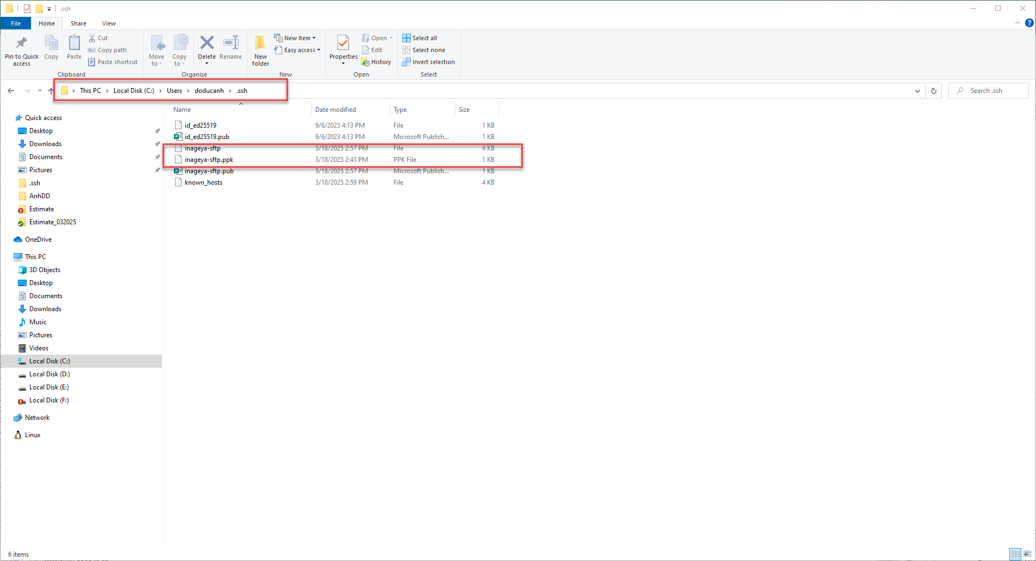

1.2 SSHキーの生成
ターミナル（コマンドプロンプトやPowerShell）を開き、次のコマンドを実行する。
・t rsa：RSAアルゴリズムを使用（デフォルト）
・b 4096：キーの長さを4096ビットに設定（セキュリティ強化）
・C "your_email@example.com"：キーの識別用コメント

キーの保存場所を指定（デフォルトでは ~/.ssh/id_rsa）。
・既存の鍵を上書きしないよう注意してください。

パスフレーズを設定（任意）。
・セキュリティ向上のため、設定することを推奨。

1.3 公開鍵の確認
生成された公開鍵は ~/.ssh/id_rsa.pub に保存される。
この公開鍵をサーバーに登録することでSSH接続が可能になる。

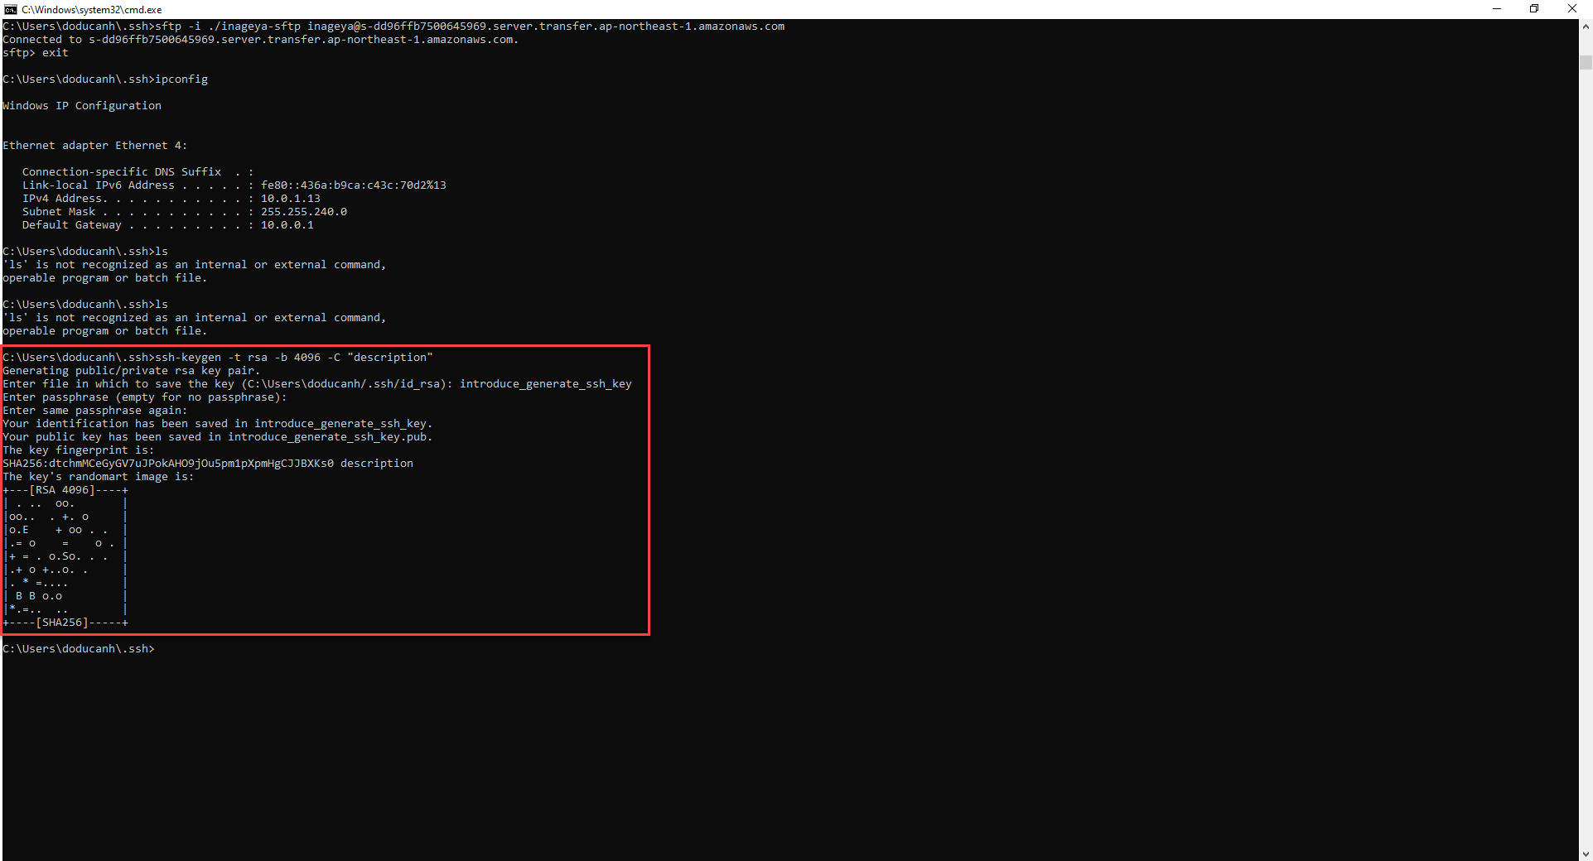

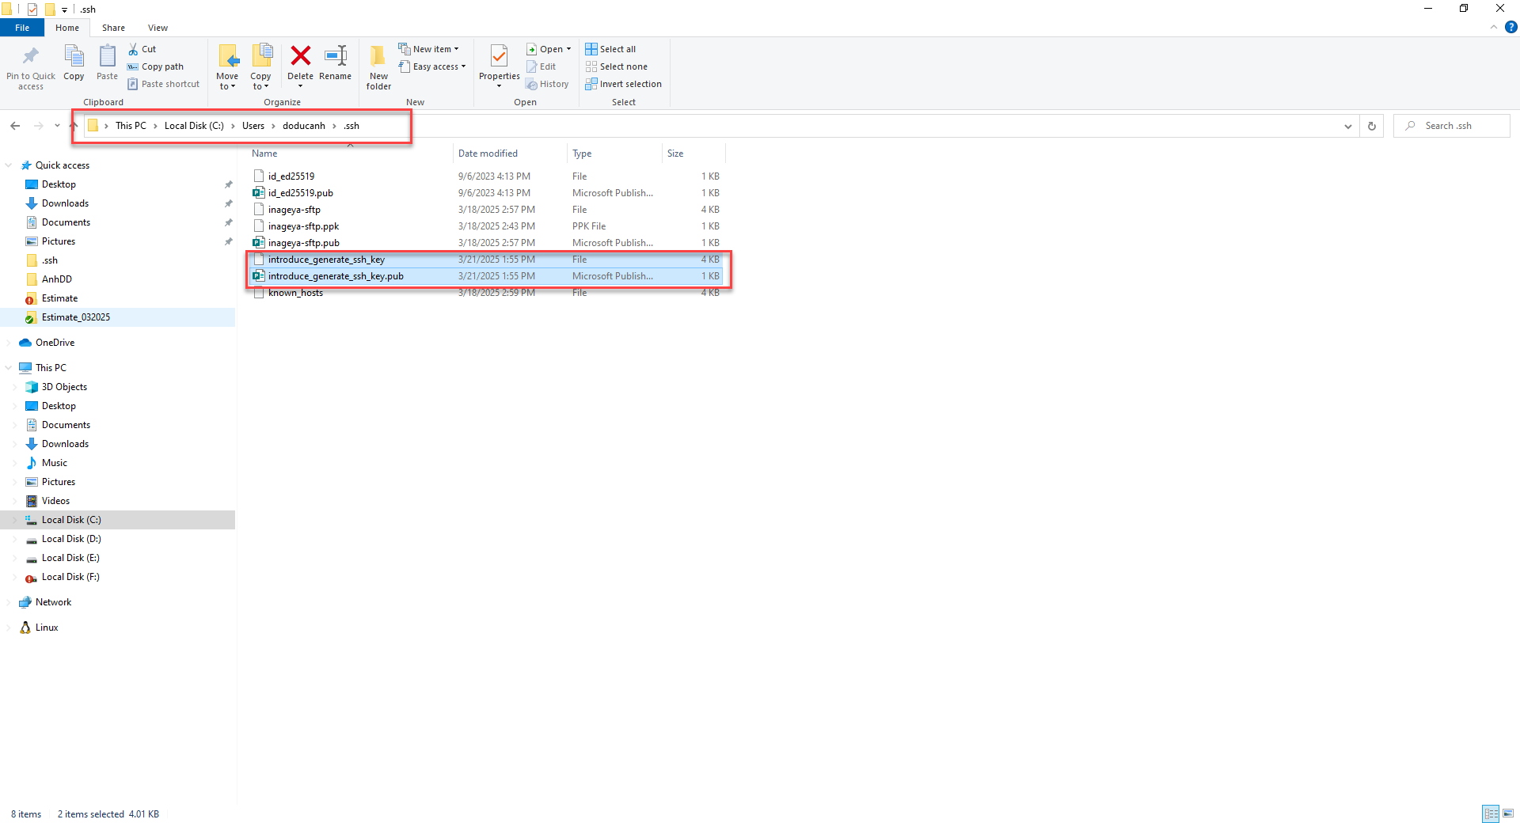

2. 上記で生成されたSSHキーを弊社に供していただいて、公開鍵をサーバに登録する。
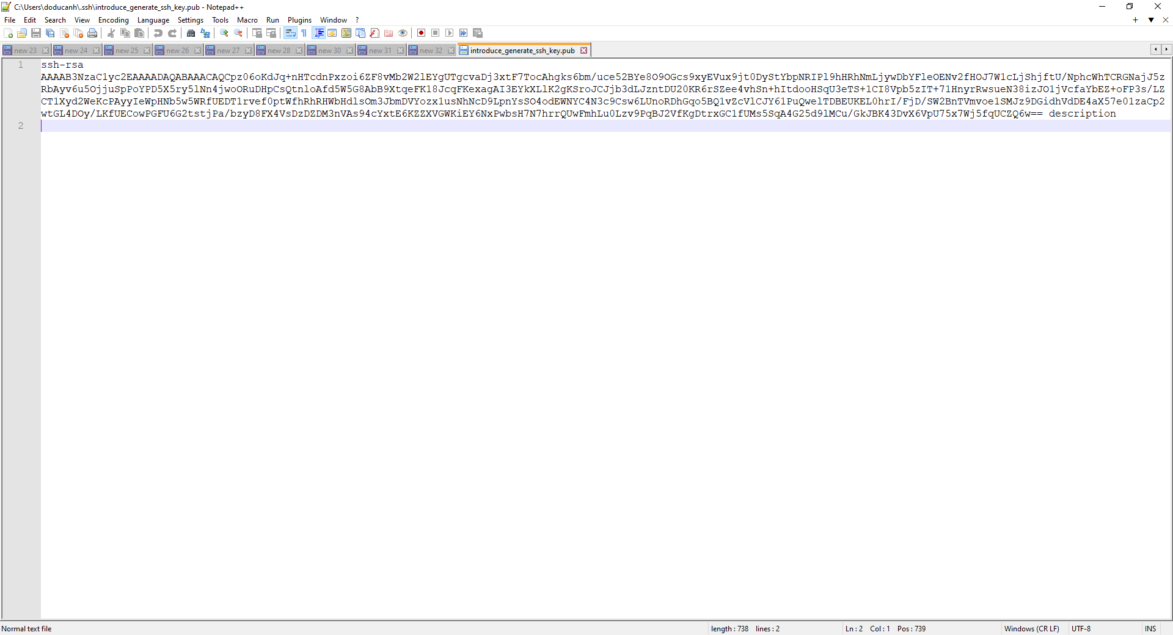

3. SSH接続のテスト
以下のコマンドラインを実行する。
・Cmdを開く
・「sftp -i "path file key id_rsa" username@host」を入力する。
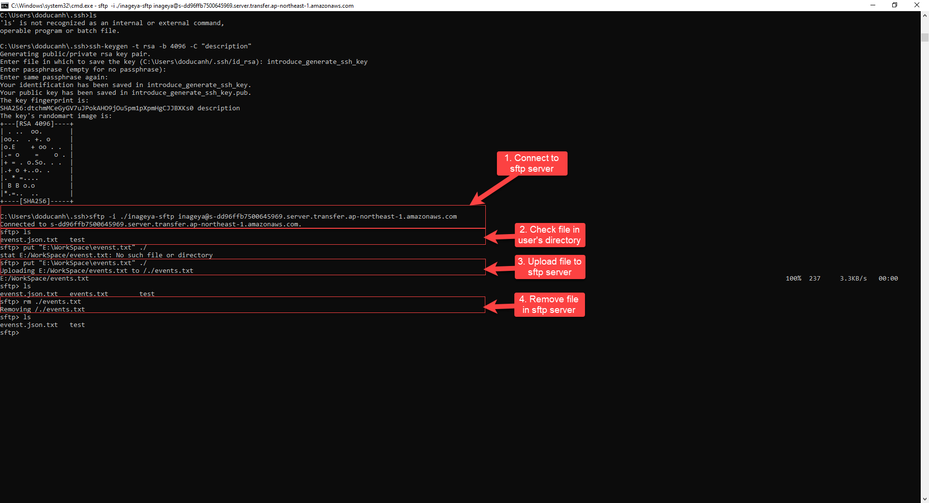

SFTPで使用するコマンド
 | 現在のディレクトリ内のオブジェクト一覧を確認
 | コマンド: ls
 | ファイルをアップロード
 | コマンド: put "ローカルのファイルパス" "SFTPサーバー上のファイルパス"
 | 1. ファイルを削除
 | コマンド: rm "SFTPサーバー上のファイルパス"

